Sheet1
Column1 | Column2 | Column3 | Column4 | Column5 | Column6 | Column7 | Column8 | Column9 | Column10
D2 | D1 | D0 | A | B | C | D | E | F | G
0 | 0 | 0 | 0 | 0 | 0 | 0 | 0 | 0 | 0
0 | 0 | 1 | 0 | 1 | 1 | 0 | 1 | 1 | 1
0 | 1 | 0 | 0 | 1 | 1 | 0 | 0 | 0 | 0
0 | 1 | 1 | 0 | 0 | 0 | 1 | 1 | 1 | 0
1 | 0 | 0 | 1 | 1 | 1 | 1 | 1 | 1 | 0
1 | 0 | 1 | 0 | 1 | 1 | 1 | 1 | 1 | 0
1 | 1 | 0 | 1 | 0 | 0 | 1 | 1 | 1 | 1
1 | 1 | 1 | 0 | 1 | 1 | 1 | 0 | 1 | 1

 |  |  |  |  |  |  |  |  |  | Variable | A | B | C | D | E | F | G
 |  |  |  |  |  |  |  |  |  | Simplified Equation | D2 * !D0 | (D2 * !D1) + (D2 * D0) + (!D1 * D0) + (!D2 * D1 * !D0) | (D2 * !D1) + (D2 * D0) + (!D1 * D0) + (!D2 * D1 * !D0) | D2 + (D1 * D0) | (D2 * !D0) + (!D2 * D0) + (!D1 * D0) | D2 + D0 | (D2 * D1) + (!D2 * !D1 * D0)
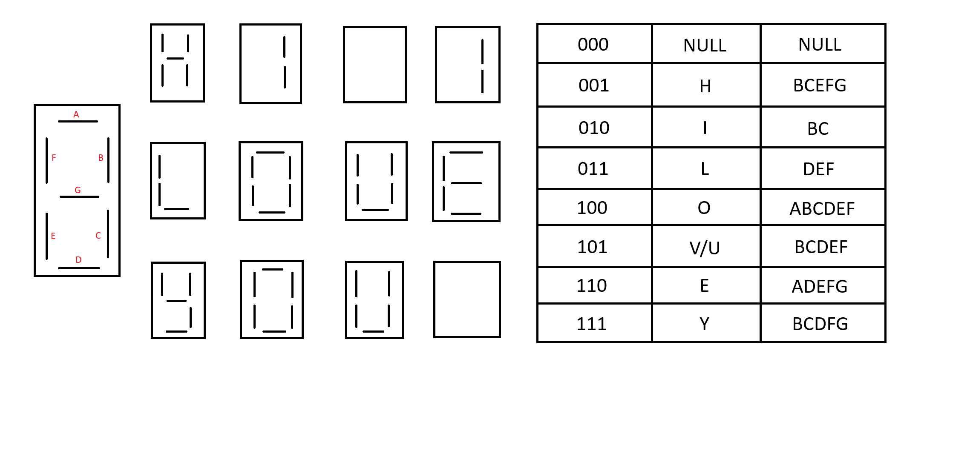 |  |  |  |  |  |  |  |  |  | Diagram

